①表紙
0



『ＬＥＤ照明』お見積書

株式会社ニッショー | バズエリア株式会社
 | 〒151-0071 東京都渋谷区本町2-6-3 D'sVARIE初台ビル3F
TEL： 管理担当営業所へお問い合わせ下さい。 | TEL：03-4586-6561 FAX：03-6812-9253
担当：物件担当者 |  | 1

③LED導入のメリット
LED照明導入のメリット

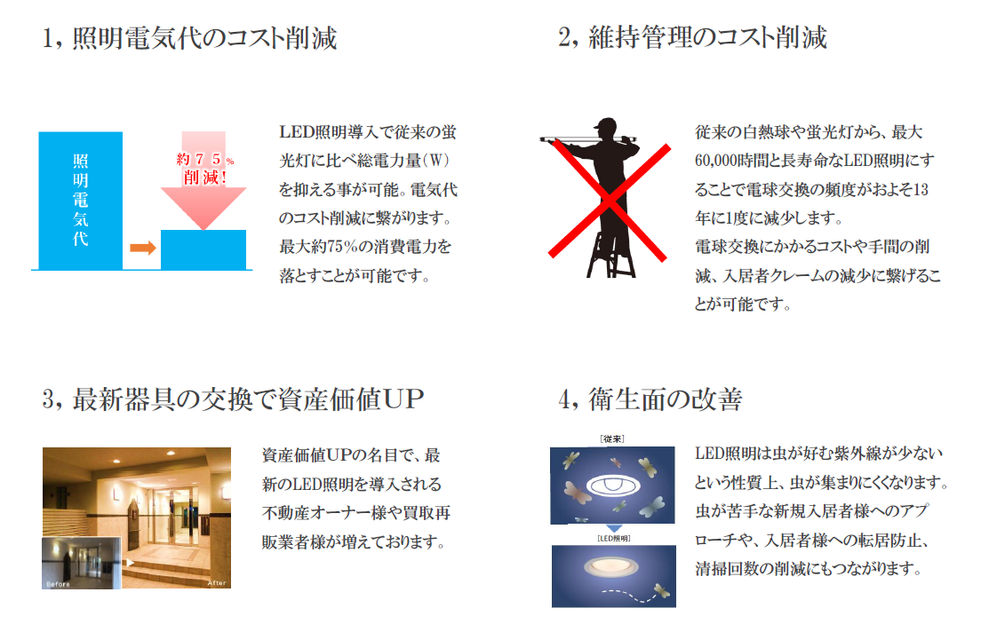

 | 3

④照明の交換方法
照明の交換方法

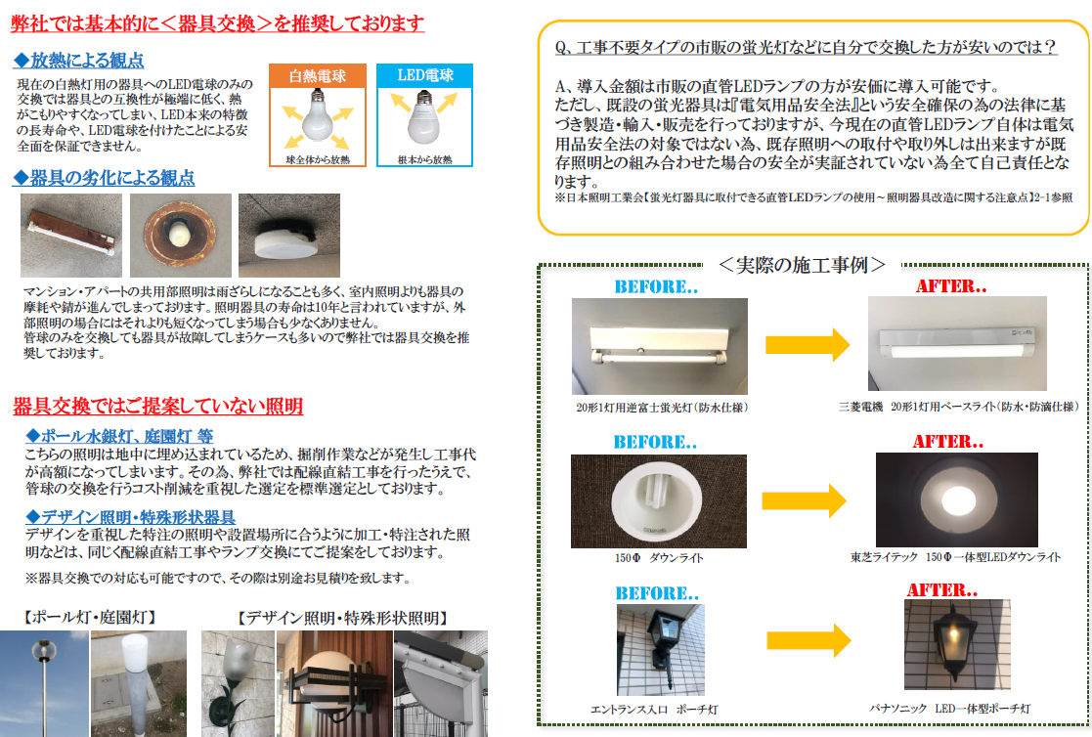

 | 4

